画面レイアウト
製品一覧画面

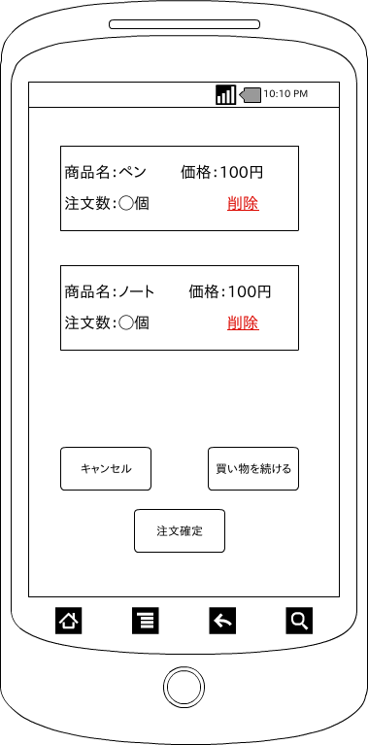

 | 画面項目
 | 項目タイプ | 名称 | 編集 |  | 必須 |  | 内容（概要）
 | ボタン | キャンセル |  | × |  | ― | カートに入っているものを全部削除

 | ボタン | 買い物を続ける |  | × |  | ― | 商品一覧へ遷移する

 | ボタン | 注文確定 |  | × |  | ― | 注文テーブルにカートの中身を登録

 | テキスト | 商品名 |  | × |  | ― | 商品名を表示する

 | テキスト | 価格 |  | × |  | ― | 価格を表示する

 | テキスト | 注文数 |  | × |  | ― | 注文数を表示する

 | ボタン | 削除 |  | × |  | ― | 対象商品を削除する

